2018_03_data
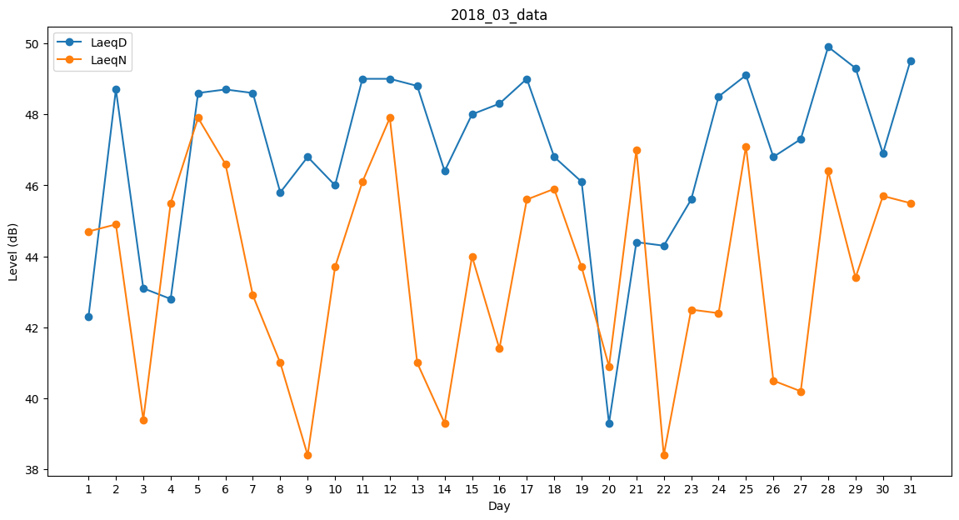
Day | LaeqD | LaeqN
1 | 42.3 | 44.7
2 | 48.7 | 44.9
3 | 43.1 | 39.4
4 | 42.8 | 45.5
5 | 48.6 | 47.9
6 | 48.7 | 46.6
7 | 48.6 | 42.9
8 | 45.8 | 41
9 | 46.8 | 38.4
10 | 46 | 43.7
11 | 49 | 46.1
12 | 49 | 47.9
13 | 48.8 | 41
14 | 46.4 | 39.3
15 | 48 | 44
16 | 48.3 | 41.4
17 | 49 | 45.6
18 | 46.8 | 45.9
19 | 46.1 | 43.7
20 | 39.3 | 40.9
21 | 44.4 | 47
22 | 44.3 | 38.4
23 | 45.6 | 42.5
24 | 48.5 | 42.4
25 | 49.1 | 47.1
26 | 46.8 | 40.5
27 | 47.3 | 40.2
28 | 49.9 | 46.4
29 | 49.3 | 43.4
30 | 46.9 | 45.7
31 | 49.5 | 45.5

